帳票システム画面
【新規作成】
帳票マスタメンテフロー
ページイメージ
帳票名入力ボックス
帳票番号入力ボックス
新規作成 or 既存帳票編集
新規作成ボタン
新規作成
既存帳票編集
【既存帳票編集】
帳票選択ボックス
【入力】
①帳票名
②帳票番号
Revisionは1で固定
【選択】
①帳票番号（分かりにくいので帳票名も表示しておく）
読み込む帳票Revisionは最新版で固定
編集ボタン

選択

ボタン押す
新規作成
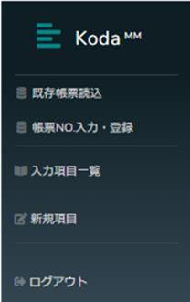

新規作成 or 編集が開始されたらここに表示
帳票名＋帳票番号＋Revision
新規作成の場合はRevisionは1
編集の場合はRevisionは最新版+1

確定するまで
無い or いじれない
ボタン押す
編集

入力項目一覧表示される
確定するまで
無い or いじれない

帳票編集

入力項目一覧表示される

ボタン押す
登録
帳票編集

下記でデータベースに登録される
①帳票名：入力したもの
②帳票番号：入力したもの
③Revision：1

ボタン押す
登録

登録
取り消し

下記でデータベースに登録される
①帳票名：選択したもの
②帳票番号：選択したもの
③Revision：最新版+1
登録
取り消し

この辺に登録ボタンがあったほうがいい気がします
（下でもいいです）
あと取り消しボタン

取り消し
ボタン押す

全て無くして
新規作成 or 既存帳票編集ページに戻る

この辺に帳票種類選択ドロップダウンが欲しい
一旦は下記2つ
①製品/工程帳票・・・PRO
②定期点検帳票・・・PI
帳票マスタテーブルのusefor列に書き込み

製品帳票データ入力フロー
【現在】
機種::LotNo::工程番号::設備番号
①TnMag
magno⇒lotno form Arms
②TnFormTran
lotno⇒procno from Forms where isclosed=0

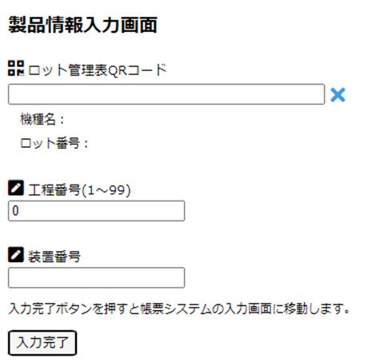

【変更案】
社員コード::機種::LotNo::工程コード::(設備番号)

①工程番号だと被らないか機種によっては何工程か分からない気がする
工程コードは現在Lotがある工程からシステムが自動で読み取ってくる
②設備番号は帳票内で書いた方が良いかどうか
③社員番号を渡してログイン画面をスキップできるか？
入力できる人を限定する
作業者が入力するのは
社員コードとQR

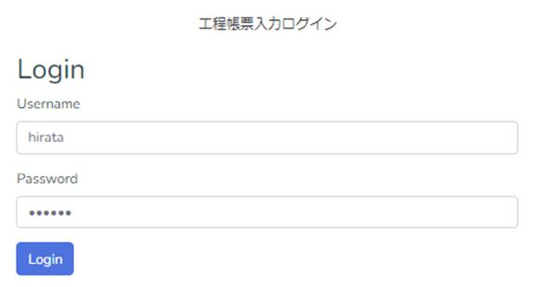

帳票によっては何個もあるので
一時保存ボタン欲しい

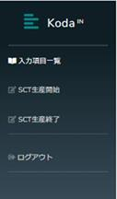

開始時帳票
中間時帳票
終了時帳票
一時保存

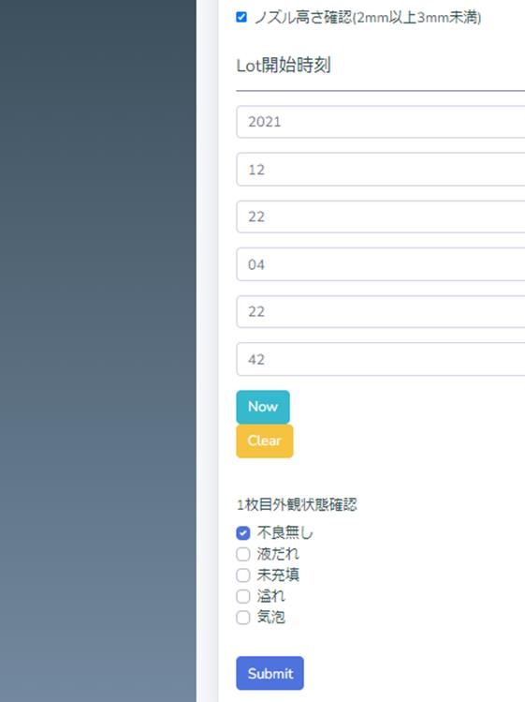

1個の項目に対しても
一時保存できないか？

一時保存

製品帳票データ修正フロー

まだない
【案】
①社員コード/機種/Lot/工程コードでログイン
②修正出来る人は限定

 | リンクurl
 | http://ap-koda.cej.citizen.co.jp/kodapif/{userid}::{id}

定期点検帳票データ入力フロー
【案】
indexno id::社員コードをリンクurlで渡せば入力画面に飛ぶ

formnoから最新版を取得して表示してほしい

【テーブル】主キー：indexno ⇒ id
入力完了後は更新と次の点検の登録

次の点検の登録=連番
このテーブルの最大id番号+1
formdata列には
新規レコード追加時に{}を入れておく

【列】
next：点検開始日（この日時にメールとかでお知らせ）
（前倒しで完了している場合は知らせない）
limit：点検完了期限（closeしていない場合はメールでお知らせ）
【定期点検期間】
1日：D1 期限：当日まで next=2022/3/15 7:00:00 ⇒ limit=2022/3/15 23:59:59
1週間：D7 期限：当日まで next=2022/3/7 7:00:00 ⇒ limit=2022/3/7 23:59:59
1か月：M1 期限：1週間以内 next=2022/3/1 7:00:00 ⇒ limit=2022/3/8 23:59:59
3か月：M3 期限：1週間以内 next=2022/3/1 7:00:00 ⇒ limit=2022/3/8 23:59:59
6か月：M6 期限：1週間以内 next=2022/3/1 7:00:00 ⇒ limit=2022/3/8/23:59:59
1年：Y1 期限：2週間以内 next=2022/3/1 7:00:00 ⇒ limiti=2022/3/15 23:59:59

次の点検はこの日から1か月後とか

定期点検帳票入力完了
isclosed=1
この帳票はnext=2022/2/1 7:00:00

次回帳票レーコードの挿入
期間D1 ⇒ next=点検完了日(updateat)+1日 7:00:00
期間D7 ⇒ next=2022/2/8 7:00:00
期間M1 ⇒ next=2022/3/1 7:00:00
期間M3 ⇒ next=2022/5/1 7:00:00
期間M6 ⇒ next=2022/8/1 7:00:00
期間Y1 ⇒ next=2023/2/1 7:00:00

limitは
このルールで挿入する
【点検開始日(next)設定】
1日：D1 その日の7:00
1週間：D7 月曜7:00
1か月：M1 その月の初日7:00前回のnextの1か月後7:00
3か月：M3 その月の初日7:00前回のnextの3か月後7:00
6か月：M6 その月の初日7:00前回のnextの6か月後7:00
1年：Y1 その月の初日7:00前回のnextの1年後7:00
【点検完了期限(limit)】
1日：D1 その日の23:59:59
1週間：D7 その日の23:59:59
1か月：M1 1週間後の23:59:59
3か月：M3 1週間後の23:59:59
6か月：M6 1週間後の23:59:59
1年：Y1 2週間後の23:59:59

点検開始日のルール変更
2023.1.24

データベース
データベース仕様

 | テーブル：TmFormMaster
key |  | formno |  |  | 帳票番号
key |  | formrev |  |  | 版番号
 |  | formname |  |  | 帳票名
 |  | keywords |  |  | 帳票検索キーワード
 |  | usefor |  |  | 製品/工程帳票(PRO)、定期点検帳票(PI)など何に使うかを表わす
 |  | coj |  |  | 帳票システムで使うJSON文字列
 |  | isreleased |  |  | リリースされたか(0:されていない 1:された)
 |  | iscurrversion |  |  | 現在使われている版か(0:使われていない 1:使われている)
 |  | createat |  |  | 作られた日時
 |  | createby |  |  | 作った人
この"lotno"にはどのLotNoが入るのか？
⇒18桁LotNo
 |  | updateat |  |  | 更新日時
ce5402の部分は最終的な場所により変わる
 |  | updateby |  |  | 更新した人
情シスシステム
情シスのシステム
レコード挿入
前の工程が完了した時に
次の工程に帳票がある場合
情シスのシステム
レコード更新
ArmsWebにて
工程開始した時
平田システム
 | テーブル：TnFormTran
key |  | typecd |  |  | 機種名 | リンクurl
key |  | lotno |  |  | ロット番号 | http://ap-koda.cej.citizen.co.jp/kodain/lotinfo/{userid}::{typecd}::{lotno}::{procno}::{plantcd}::{workunitid}
淳一システム
key |  | procno |  |  | 工程番号
 |  | manubase |  |  | 拠点(CET or CEJM)・・・データのUTC時間を変換するのに使いたい
作業者入力
(リンクURL作成)
製品帳票データ入力ソフト
 |  | workunitid |  |  | 作業単位ID・・・V溝Lotとか
 |  | workcd |  |  | 工程コード
 |  | plantcd |  |  | 設備番号(Arns的な設備名)
 |  | macno |  |  | 設備番号・・Armsに必要なもので、CEJでいう設備番号ではない
typecd：機種名
lotno：ロット番号
typecd：機種名
lotno：18桁LotNo
procno：工程番号
workunitid:VLotNo
・
(plantcdはNULL)
【VLotの場合】
lotno：VLotNo
userid：社員コード
【VLotの場合】
typecd：all
lotno：wuid
procno：2(バリ取り)
userid：社員コード
workunitid:VLotNo
フローは複雑
ここをクリックでフローへリンク
 |  | formno |  |  | 帳票番号
18桁LotNo、10桁LotNo、VLotNo、出荷LotNoなど何でもOKとする
⇒workunitid列を追加。こちらを何でもOKとする
【V溝加工】VLot ・・現状帳票必要ないかも
【バリ取り】VLot
【DB】18桁Lot
↓
【DC】18桁Lot
【分類】機種+10桁Lot ・・現状帳票必要ないかも
【ホットテスト】機種+10桁Lot ・・今は無いけど必要かも
【X線】機種+10桁Lot ・・今は無いけど必要かも
【出荷】現物数量確認、MOQ作業、出荷ラベル発行 複雑な順番なため
帳票入力側で出荷LotNo入力させる必要あり
ArmsWebにて入力された
装置番号(plantcd)で
plantcdを更新する
 |  | formrev |  |  | 版番号
バリ取り工程
帳票入力＋レコードupdate
 |  | coj |  |  | 帳票システムで使うJSON文字列
 |  | closestate |  |  | 帳票入力が完了したかどうか(0:してない 1:した)
【18桁Lotの場合】
lotno：18桁LotNo
userid：社員コード
 |  | insertat |  |  | レコードが挿入された日時
 |  | insertby |  |  | レコードを挿入した人 |  | http://ce05402/kodain/lotinfo/{userid}::all::wuid::{procno}::{plantcd}::{workunitid}
 |  | updateat |  |  | 入力完了した日時
 |  | updateby |  |  | 入力完了した人

18桁LotNoはどうしても個別で入力しなければならない時だけ
 | テーブル：TnPIForm
key |  | id |  |  | 連番
 |  | macname |  |  | 設備名(設備型式)
typecd：機種名
lotno：18桁LotNo
procno：工程番号
workunitid:NULL
・
・
(plantcdはNULL)
【18桁Lotの場合】
typecd：25文字機種名
lotno：18桁LotNo
procno：10とか
userid：社員コード
 |  | plantcd |  |  | 設備番号(Arns的な設備名)
ArmsWebにて入力された
装置番号(plantcd)で
plantcdを更新する
userid：社員コード
+
マガジンQR or 装置QR
or 18桁LotNo
 |  | serialno |  |  | シリアル番号
DB～DC工程
 |  | manubase |  |  | 拠点(CET or CEJM)・・・データのUTC時間を変換するのに使いたい
帳票入力＋レコードupdate
 |  | place |  |  | 設備場所
 |  | formname |  |  | 帳票名
 |  | formno |  |  | 帳票番号 |  | http://ce05402/kodain/lotinfo/{userid}::{typecd}::{lotno}::{procno}::{plantcd}
 |  | formrev |  |  | 版番号
ソフトで上記を完成させる
 |  | coj |  |  | 帳票システムで使うJSON文字列
 |  | period |  |  | 点検周期
 |  | isclosed |  |  | 帳票入力が完了したかどうか(0:してない 1:した 2:削除された)
 |  | nextid |  |  | この帳票が完了した時に挿入した次回点検のID
それ以降は
検討中
【機種+10桁Lotの場合】
typecd：機種名
lotno：10桁LotNo
procno：工程番号
・
・
 |  | insertat |  |  | レコードが挿入された日時
【機種+10桁Lotの場合】
typecd：25文字機種名
lotno：10桁LotNo
procno：17(ホットテスト)
userid：社員コード
 |  | next |  |  | 次回点検開始日
【機種+10桁Lotの場合】
userid：社員コード
製品LotQR
 |  | limit |  |  | 実施期限
 |  | updateat |  |  | 入力完了した日時
帳票入力＋レコードupdate
 |  | updateby |  |  | 入力完了した人

【forms】
5:何でもできる
4:帳票マスタ登録できる
3:定期点検登録できる。旧システム用未完了帳票削除できる。
2:帳票入力できる
1:結果データ検索できる
【resin】
5:何でもできる
4:
3:沈降保管場所登録できる
2:樹脂沈降時間管理ロット登録できる、取り出しできる
1:結果データ検索できる
ソフトで機種+10桁LotNoを使用して
帳票テーブルからprocnoを取得
 | テーブル：TmLevel
key |  | userid |  |  | 社員コード
 |  | forms |  |  | 帳票システムで使うアクセスレベル
 |  | resin |  |  | 樹脂工程管理で使うアクセスレベル

【出荷Lotの場合】
typecd：SLot
lotno：仮LotNo
procno：20(出荷)
userid：社員コード
【出荷Lotの場合】
userid：社員コード
帳票入力＋出荷LotNo入力＋レコード新規挿入
ここでlotno：仮LotNo を 出荷LotNoに変更

ソフトでtypecd、lotno、procno追加
 | テーブル：RepairRecord
key |  | id |  |  | 連番
 |  | macname |  |  | 設備名(設備型式)
 |  | plantcd |  |  | 設備番号(Arns的な設備名)
 |  | title |  |  | 修理記録タイトル
 |  | failure |  |  | 不具合内容
 |  | insertat |  |  | 故障登録日時
 |  | insertby |  |  | 故障登録者
 |  | remarks1 |  |  | 故障登録時備考
 |  | cause |  |  | 原因
 |  | treatment |  |  | 処置
 |  | updateat |  |  | 修理完了登録日時
 |  | updateby |  |  | 修理完了登録者
 |  | remarks2 |  |  | 修理完了時備考

検索時

 | データベースから取得
 |  | ProductData
 |  |  | Name | CU0209-1201E1W11-00E-6062
 |  |  | LotNo | 21X12DD001
 |  |  | FormData(formDataから抜き取り) | [{・・・},{・・・}]

 |  | FormInfo
 |  |  | FormNo | JQQ-E0036
 |  |  | FormName | SCT生産履歴表
 |  |  | Revision | 1
 |  |  | DataNameDicList(formDataから抜き取り) | [{macno:設備No,nano_prgno:ナノマスター塗布CH,・・・},{・・・}]

Json仕様
【schema】
【uiSchema】
【dataNames】
データ列(coj)のJson仕様

1個の帳票に2個以上ある時はschemaリストがある
"coList":[{・・・},{・・・},{・・・}]

【formData】

時間：utc時間
データ名>"datetime"の連鎖構造

unicode

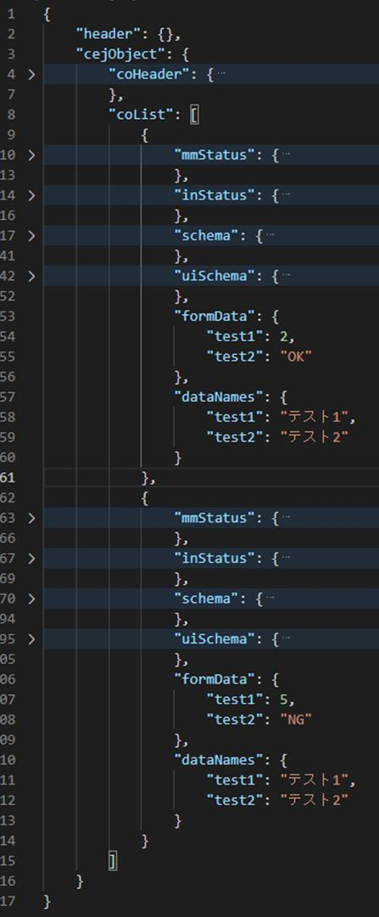

帳票内1個目

名前被りあるかも

帳票内2個目

作業単位帳票フロー
情シスが差し込み完了時点（ARMS WEBの開始完了時点）
データベース |  | 6Lot分
typecd | lotno | workunitid | isclosed
CU0309-1205E1W11-00B-6012 | 18桁Lot001 | VLot001 | 0
CU0309-1205E1W11-00B-6012 | 18桁Lot002 | VLot001 | 0
CU0309-1205E1W11-00E-6012 | 18桁Lot003 | VLot001 | 0
CU0309-1206E1W11-00E-6012 | 18桁Lot004 | VLot001 | 0
CU0309-1206E1W11-00E-6012 | 18桁Lot005 | VLot001 | 0
CU0309-1208E1W11-00E-6012 | 18桁Lot006 | VLot001 | 0
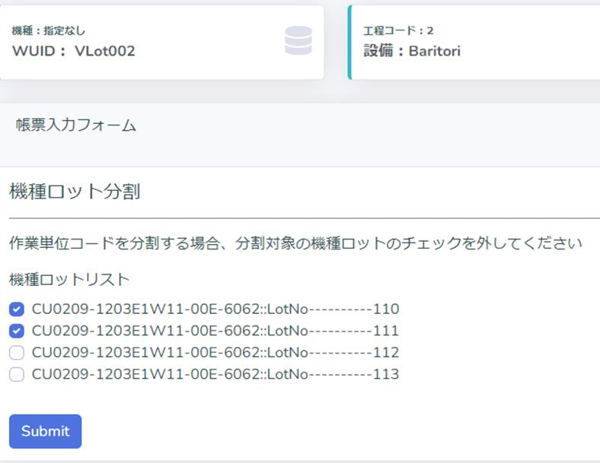
①ｗorkunitid=VLot001 でリンク

②通常通り帳票入力

③対象Lot選択

④一時保存

 |  |  |  | データベース |  | 6Lot分
 |  |  |  | typecd | lotno | workunitid | isclosed
 |  |  |  | CU0309-1205E1W11-00B-6012 | 18桁Lot001 | VLot001 | 9
 |  |  |  | CU0309-1205E1W11-00B-6012 | 18桁Lot002 | VLot001 | 9
 |  |  |  | CU0309-1205E1W11-00E-6012 | 18桁Lot003 | VLot001 | 9
 |  |  |  | CU0309-1206E1W11-00E-6012 | 18桁Lot004 | VLot001 | 9
 |  |  |  | CU0309-1206E1W11-00E-6012 | 18桁Lot005 | VLot001 | 9
 |  |  |  | CU0309-1208E1W11-00E-6012 | 18桁Lot006 | VLot001 | 9
⑤入力完了
全部同じ内容で書き換えられる
この時isclosed=9
続きは手順①から

⑥全部完了
⑦一部完了

データベース |  | 6Lot分 |  | データベース |  | 6Lot分
typecd | lotno | workunitid | isclosed | typecd | lotno | workunitid | isclosed
CU0309-1205E1W11-00B-6012 | 18桁Lot001 | VLot001@1 | 1 | CU0309-1205E1W11-00B-6012 | 18桁Lot001 | VLot001@1 | 1
CU0309-1205E1W11-00B-6012 | 18桁Lot002 | VLot001@1 | 1 | CU0309-1205E1W11-00B-6012 | 18桁Lot002 | VLot001@1 | 1
CU0309-1205E1W11-00E-6012 | 18桁Lot003 | VLot001@1 | 1 | CU0309-1205E1W11-00E-6012 | 18桁Lot003 | VLot001@1 | 1
CU0309-1206E1W11-00E-6012 | 18桁Lot004 | VLot001@2 | 0 | CU0309-1206E1W11-00E-6012 | 18桁Lot004 | VLot001@1 | 1
CU0309-1206E1W11-00E-6012 | 18桁Lot005 | VLot001@2 | 0 | CU0309-1206E1W11-00E-6012 | 18桁Lot005 | VLot001@1 | 1
CU0309-1208E1W11-00E-6012 | 18桁Lot006 | VLot001@2 | 0 | CU0309-1208E1W11-00E-6012 | 18桁Lot006 | VLot001@1 | 1
全部完了なので次の工程へ

@1以外は入力の必要がある
基本はやらない
どうしても個別に入力しないとならない時
通常はこっち

⑧ｗorkunitid=VLot001@2 でリンク
lotno=18桁Lot005 でリンク

⑨通常通り帳票入力
一時保存
⑨通常通り帳票入力
一時保存

⑩入力完了 or 一時保存
入力完了 or 一時保存

データベース |  | 6Lot分 |  | データベース |  | 6Lot分
typecd | lotno | workunitid | isclosed | typecd | lotno | workunitid | isclosed
CU0309-1205E1W11-00B-6012 | 18桁Lot001 | VLot001@1 | 1 | CU0309-1205E1W11-00B-6012 | 18桁Lot001 | VLot001@1 | 1
CU0309-1205E1W11-00B-6012 | 18桁Lot002 | VLot001@1 | 1 | CU0309-1205E1W11-00B-6012 | 18桁Lot002 | VLot001@1 | 1
CU0309-1205E1W11-00E-6012 | 18桁Lot003 | VLot001@1 | 1 | CU0309-1205E1W11-00E-6012 | 18桁Lot003 | VLot001@1 | 1
CU0309-1206E1W11-00E-6012 | 18桁Lot004 | VLot001@2 | 1 or 9 | CU0309-1206E1W11-00E-6012 | 18桁Lot004 | VLot001@2 | 1 or 9
CU0309-1206E1W11-00E-6012 | 18桁Lot005 | VLot001@2 | 1 or 9 | CU0309-1206E1W11-00E-6012 | 18桁Lot005 | VLot001@3 | 1 or 0
CU0309-1208E1W11-00E-6012 | 18桁Lot006 | VLot001@2 | 1 or 9 | CU0309-1208E1W11-00E-6012 | 18桁Lot006 | VLot001@2 | 1 or 9
 |  |  | 完了：1 一時保存：9 |  |  |  | 完了：1 一時保存：0
個別でやるたびに@3、@4、@5、・・・と増えていく
（@2のLotは減っていく・・0個にはならないで1個で止まる）

基本的には@2を入力完了すれば全Lot完了

